Fotokalender
 | Fotokalender
 |  |  |  | 2020 |  |  |  |  | Fotokalender 2020
 |  |  |  |  |  |  |  |  | Version 1.0
 |  |  |  |  |  |  |  |  | Allgemeine Information über diese Vorlage

 |  |  |  |  |  |  |  |  | Mit dem Fotokalender kannst du dir schnell deinen eigenen Wandkalender mit deinen liebsten Bildern erstellen. Gehe dazu einfach gemäss folgender Anleitung mit den Punkten 1) bis 6) vor. Die Rechte der Beispielbilder liegen alle bei T. Mutter (eigene Fotos).
 | Titelblatt Foto einfügen |  |  |  |  |  |  |  | 1) Gib in Zelle F3 die Jahreszahl des Kalenders ein
 |  |  |  |  |  |  |  |  | Es wird dann automatisch ein neuer Kalender für alle 12 Monate erstellt

 |  |  |  |  |  |  |  |  | 2) Bilder einfügen
 |  |  |  |  |  |  |  |  | Klicke in der Menüleiste auf "Einfügen" --> "Bilder" und wähle dann das gewünschte Bild aus
 |  |  |  |  |  |  |  |  | Ziehe das Bild in die richtige Größe und positioniere es.
 |  |  |  |  |  |  |  |  | Dies bei jedem Monat wiederholen.
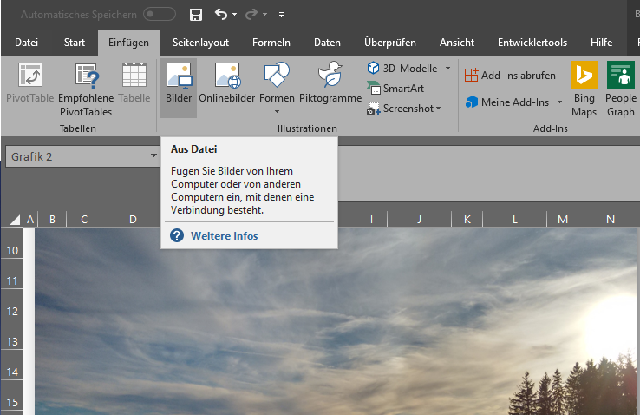

 |  |  |  |  |  |  |  |  | Bild1: Screenshot Grafik einfügen.

 | 2020-01-01
 |  |  |  |  |  |  |  |  | 3) Der Monatsname wird automatisch erstellt

 | 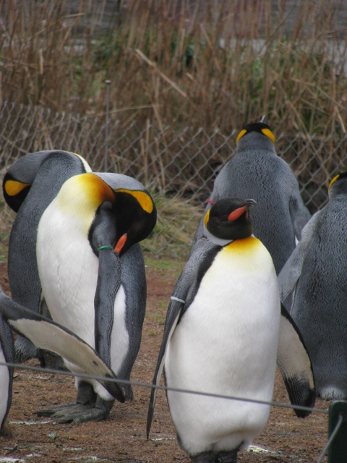 Foto einfügen

2016 | 1
 | 2020-01-01
 |  | 0 | 1 |  | 2 | 3 | 4
 | Mo |  | 2020-01-06 |  | 2020-01-13 | 2020-01-20 | 2020-01-27

 | Di |  | 2020-01-07 |  | 2020-01-14 | 2020-01-21 | 2020-01-28 |  | 4) Du kannst Feiertage oder andere für dich wichtige Tage selbst farbig markieren.
 |  |  |  |  |  |  |  |  | In diesem Beispiel gelb.
 | Mi | 2020-01-01 | 2020-01-08 |  | 2020-01-15 | 2020-01-22 | 2020-01-29

 | Do | 2020-01-02 | 2020-01-09 |  | 2020-01-16 | 2020-01-23 | 2020-01-30 |  | 5) Du kannst auch Feiertage, Geburtstage oder andere wichtige Termine eingeben (Beispiel 31. Januar: "Geb. Hans").
 |  |  |  |  |  |  |  |  | Bitte beachten: Wenn du ein neues Jahr eingibst, werden deine Termine nicht automatisch
 | Fr | 2020-01-03 | 2020-01-10 |  | 2020-01-17 | 2020-01-24 | 2020-01-31 |  | übernommen. Diese müssen dann nochmal eingegeben werden.

 | Sa | 2020-01-04 | 2020-01-11 |  | 2020-01-18 | 2020-01-25

 | So | 2020-01-05 | 2020-01-12 |  | 2020-01-19 | 2020-01-26 |  |  | 6) Hast du alle Kalendermonate durchbeschriftet und mit Fotos versehen, kannst du den Kalender
 |  |  |  |  |  |  |  |  | ausdrucken (eingestellt ist Druckbereich Seite 1 bis 13)
 |  | 2020-01-06

 | 2020-02-01

 |  Foto einfügen

2016 | 2
 | 2020-02-01
 |  | 4 | 5 |  | 6 | 7 | 8
 | Mo |  | 2020-02-03 |  | 2020-02-10 | 2020-02-17 | 2020-02-24

 | Di |  | 2020-02-04 |  | 2020-02-11 | 2020-02-18 | 2020-02-25

 | Mi |  | 2020-02-05 |  | 2020-02-12 | 2020-02-19 | 2020-02-26

 | Do |  | 2020-02-06 |  | 2020-02-13 | 2020-02-20 | 2020-02-27

 | Fr |  | 2020-02-07 |  | 2020-02-14 | 2020-02-21 | 2020-02-28

 | Sa | 2020-02-01 | 2020-02-08 |  | 2020-02-15 | 2020-02-22 | 2020-02-29

 | So | 2020-02-02 | 2020-02-09 |  | 2020-02-16 | 2020-02-23

 |  | 2020-02-03

 | 2020-03-01

 | 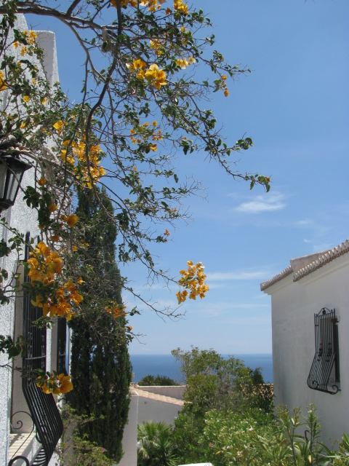 Foto einfügen

2016 | 3
 | 2020-03-01
 |  | 8 | 9 |  | 10 | 11 | 12 | 13
 | Mo |  | 2020-03-02 |  | 2020-03-09 | 2020-03-16 | 2020-03-23 | 2020-03-30

 | Di |  | 2020-03-03 |  | 2020-03-10 | 2020-03-17 | 2020-03-24 | 2020-03-31

 | Mi |  | 2020-03-04 |  | 2020-03-11 | 2020-03-18 | 2020-03-25

 | Do |  | 2020-03-05 |  | 2020-03-12 | 2020-03-19 | 2020-03-26

 | Fr |  | 2020-03-06 |  | 2020-03-13 | 2020-03-20 | 2020-03-27

 | Sa |  | 2020-03-07 |  | 2020-03-14 | 2020-03-21 | 2020-03-28

 | So | 2020-03-01 | 2020-03-08 |  | 2020-03-15 | 2020-03-22 | 2020-03-29

 |  | 2020-03-01

 | 2020-04-01

 | 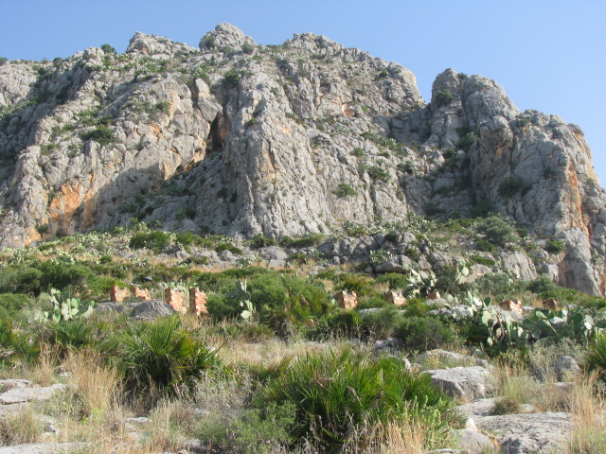 Foto einfügen

2016 | 4
 | 2020-04-01
 |  | 13 | 14 |  | 15 | 16 | 17
 | Mo |  | 2020-04-06 |  | 2020-04-13 | 2020-04-20 | 2020-04-27

 | Di |  | 2020-04-07 |  | 2020-04-14 | 2020-04-21 | 2020-04-28

 | Mi | 2020-04-01 | 2020-04-08 |  | 2020-04-15 | 2020-04-22 | 2020-04-29

 | Do | 2020-04-02 | 2020-04-09 |  | 2020-04-16 | 2020-04-23 | 2020-04-30

 | Fr | 2020-04-03 | 2020-04-10 |  | 2020-04-17 | 2020-04-24

 | Sa | 2020-04-04 | 2020-04-11 |  | 2020-04-18 | 2020-04-25

 | So | 2020-04-05 | 2020-04-12 |  | 2020-04-19 | 2020-04-26

 |  | 2020-04-06

 | 2020-05-01

 | Foto einfügen

2016 | 5
 | 2020-05-01
 |  | 17 | 18 |  | 19 | 20 | 21
 | Mo |  | 2020-05-04 |  | 2020-05-11 | 2020-05-18 | 2020-05-25

 | Di |  | 2020-05-05 |  | 2020-05-12 | 2020-05-19 | 2020-05-26

 | Mi |  | 2020-05-06 |  | 2020-05-13 | 2020-05-20 | 2020-05-27

 | Do |  | 2020-05-07 |  | 2020-05-14 | 2020-05-21 | 2020-05-28

 | Fr | 2020-05-01 | 2020-05-08 |  | 2020-05-15 | 2020-05-22 | 2020-05-29

 | Sa | 2020-05-02 | 2020-05-09 |  | 2020-05-16 | 2020-05-23 | 2020-05-30

 | So | 2020-05-03 | 2020-05-10 |  | 2020-05-17 | 2020-05-24 | 2020-05-31

 |  | 2020-05-04

 | 2020-06-01

 | Foto einfügen

2016 | 6
 | 2020-06-01
 |  | 22 | 23 |  | 24 | 25 | 26
 | Mo | 2020-06-01 | 2020-06-08 |  | 2020-06-15 | 2020-06-22 | 2020-06-29

 | Di | 2020-06-02 | 2020-06-09 |  | 2020-06-16 | 2020-06-23 | 2020-06-30

 | Mi | 2020-06-03 | 2020-06-10 |  | 2020-06-17 | 2020-06-24

 | Do | 2020-06-04 | 2020-06-11 |  | 2020-06-18 | 2020-06-25

 | Fr | 2020-06-05 | 2020-06-12 |  | 2020-06-19 | 2020-06-26

 | Sa | 2020-06-06 | 2020-06-13 |  | 2020-06-20 | 2020-06-27

 | So | 2020-06-07 | 2020-06-14 |  | 2020-06-21 | 2020-06-28

 |  | 2020-06-08

 | 2020-07-01

 | Foto einfügen

2016 | 7
 | 2020-07-01
 |  | 26 | 27 |  | 28 | 29 | 30
 | Mo |  | 2020-07-06 |  | 2020-07-13 | 2020-07-20 | 2020-07-27

 | Di |  | 2020-07-07 |  | 2020-07-14 | 2020-07-21 | 2020-07-28

 | Mi | 2020-07-01 | 2020-07-08 |  | 2020-07-15 | 2020-07-22 | 2020-07-29

 | Do | 2020-07-02 | 2020-07-09 |  | 2020-07-16 | 2020-07-23 | 2020-07-30

 | Fr | 2020-07-03 | 2020-07-10 |  | 2020-07-17 | 2020-07-24 | 2020-07-31

 | Sa | 2020-07-04 | 2020-07-11 |  | 2020-07-18 | 2020-07-25

 | So | 2020-07-05 | 2020-07-12 |  | 2020-07-19 | 2020-07-26

 |  | 2020-07-06

 | 2020-08-01

 | Foto einfügen

2016 | 8
 | 2020-08-01
 |  | 30 | 31 |  | 32 | 33 | 34 | 35
 | Mo |  | 2020-08-03 |  | 2020-08-10 | 2020-08-17 | 2020-08-24 | 2020-08-31

 | Di |  | 2020-08-04 |  | 2020-08-11 | 2020-08-18 | 2020-08-25

 | Mi |  | 2020-08-05 |  | 2020-08-12 | 2020-08-19 | 2020-08-26

 | Do |  | 2020-08-06 |  | 2020-08-13 | 2020-08-20 | 2020-08-27

 | Fr |  | 2020-08-07 |  | 2020-08-14 | 2020-08-21 | 2020-08-28

 | Sa | 2020-08-01 | 2020-08-08 |  | 2020-08-15 | 2020-08-22 | 2020-08-29

 | So | 2020-08-02 | 2020-08-09 |  | 2020-08-16 | 2020-08-23 | 2020-08-30

 |  | 2020-08-03

 | 2020-09-01

 | Foto einfügen

2016 | 9
 | 2020-09-01
 |  | 35 | 36 |  | 37 | 38 | 39
 | Mo |  | 2020-09-07 |  | 2020-09-14 | 2020-09-21 | 2020-09-28

 | Di | 2020-09-01 | 2020-09-08 |  | 2020-09-15 | 2020-09-22 | 2020-09-29

 | Mi | 2020-09-02 | 2020-09-09 |  | 2020-09-16 | 2020-09-23 | 2020-09-30

 | Do | 2020-09-03 | 2020-09-10 |  | 2020-09-17 | 2020-09-24

 | Fr | 2020-09-04 | 2020-09-11 |  | 2020-09-18 | 2020-09-25

 | Sa | 2020-09-05 | 2020-09-12 |  | 2020-09-19 | 2020-09-26

 | So | 2020-09-06 | 2020-09-13 |  | 2020-09-20 | 2020-09-27

 |  | 2020-09-07

 | 2020-10-01

 | Foto einfügen

2016 | 10
 | 2020-10-01
 |  | 39 | 40 |  | 41 | 42 | 43
 | Mo |  | 2020-10-05 |  | 2020-10-12 | 2020-10-19 | 2020-10-26

 | Di |  | 2020-10-06 |  | 2020-10-13 | 2020-10-20 | 2020-10-27

 | Mi |  | 2020-10-07 |  | 2020-10-14 | 2020-10-21 | 2020-10-28

 | Do | 2020-10-01 | 2020-10-08 |  | 2020-10-15 | 2020-10-22 | 2020-10-29

 | Fr | 2020-10-02 | 2020-10-09 |  | 2020-10-16 | 2020-10-23 | 2020-10-30

 | Sa | 2020-10-03 | 2020-10-10 |  | 2020-10-17 | 2020-10-24 | 2020-10-31

 | So | 2020-10-04 | 2020-10-11 |  | 2020-10-18 | 2020-10-25

 |  | 2020-10-05

 | 2020-11-01

 | Foto einfügen

2016 | 11
 | 2020-11-01
 |  | 43 | 44 |  | 45 | 46 | 47 | 48
 | Mo |  | 2020-11-02 |  | 2020-11-09 | 2020-11-16 | 2020-11-23 | 2020-11-30

 | Di |  | 2020-11-03 |  | 2020-11-10 | 2020-11-17 | 2020-11-24

 | Mi |  | 2020-11-04 |  | 2020-11-11 | 2020-11-18 | 2020-11-25

 | Do |  | 2020-11-05 |  | 2020-11-12 | 2020-11-19 | 2020-11-26

 | Fr |  | 2020-11-06 |  | 2020-11-13 | 2020-11-20 | 2020-11-27

 | Sa |  | 2020-11-07 |  | 2020-11-14 | 2020-11-21 | 2020-11-28

 | So | 2020-11-01 | 2020-11-08 |  | 2020-11-15 | 2020-11-22 | 2020-11-29

 |  | 2020-11-01

 | 2020-12-01

 | Foto einfügen

2016 | 12
 | 2020-12-01
 |  | 48 | 49 |  | 50 | 51 | 52
 | Mo |  | 2020-12-07 |  | 2020-12-14 | 2020-12-21 | 2020-12-28

 | Di | 2020-12-01 | 2020-12-08 |  | 2020-12-15 | 2020-12-22 | 2020-12-29

 | Mi | 2020-12-02 | 2020-12-09 |  | 2020-12-16 | 2020-12-23 | 2020-12-30

 | Do | 2020-12-03 | 2020-12-10 |  | 2020-12-17 | 2020-12-24 | 2020-12-31

 | Fr | 2020-12-04 | 2020-12-11 |  | 2020-12-18 | 2020-12-25

 | Sa | 2020-12-05 | 2020-12-12 |  | 2020-12-19 | 2020-12-26

 | So | 2020-12-06 | 2020-12-13 |  | 2020-12-20 | 2020-12-27

 |  | 2020-12-07

